Tabelle1
Main Tasks |  |  |  |  |  |  |  |  |  | 1 = ja | 0/leer = nein |  | Beschreibung unfolden zum gesamten Lesen oder Inhalt hier unten reinkopieren
Kat. | Aufgabe | Beschreibung | Abhängigkeit | Bearbeiter | Problem? | Status
 |  |  |  |  |  | Done | Semi | Unfin. |  | Speichern Sie relevante Informationen während der Fahrt in einer CSV-Datei (comma-separated-values) in geeigneten Datenstrukturen. • Erfassen Sie Zeitstempel für den Beginn der Fahrt, die Einfahrt in die Finisher-Box und für et-waige Wendemanöver. • Berechnen Sie die Gesamtdauer Ihrer Fahrt von der Startposition bis zur Zielbox in Minuten und Sekunden (z. B. 5 Minuten 30 Sekunden). • Führen Sie Aufzeichnungen für jedes auf der Straße erkannte Objekt, einschließlich des Zeit-stempels der Erkennung. Zählen Sie auch die Gesamtzahl der erkannten Objekte. • Führen Sie für jedes erkannte Gesicht einen Datensatz, der mindestens den Zeitstempel der Erkennung enthält. Verfolgen Sie auch die Gesamtzahl der erkannten Gesichter. Es gibt immer nur ein Gesicht pro Standort. • Führen Sie einen Datensatz für jedes Objekt und jeden QR-Code, den Sie während der Fahrt erkannt haben. Speichern Sie mindestens die folgenden Informationen pro Objekt: Zeitstempel, wann ein QR-Code gelesen wurde, Informationen, die Sie gelesen/gelesen haben, Aktion, die Sie durchgeführt haben. • Erfassen Sie, wann Sie einen (rechteckigen) Kreisverkehr betreten und verlassen haben. • Der QR-Code für den Spinntrick wurde geparst und in der CSV-Datei mit einem Zeitstempel protokolliert. • Speichern Sie am Ende des Laufs die Kartendaten in einer separaten CSV-Datei. • Speichern Sie andere Informationen, die Sie für wichtig halten.

main | Mission line following | Folgen Sie einer schwarzen Linie und machen Sie rechtwinklige Kurven vorwärts von einer Startposition zu einer Endposition (Finisher-Box). Die Startposition und die Endposition sind mit einem weißen rechteckigen Feld markiert, das von einer schwarzen Linie umgeben ist. Links- und Rechtskurven können in beliebiger Reihenfolge erfolgen. Entscheiden Sie selbst über eine angemessene Geschwindigkeit. Verwenden Sie nicht die vorimplementierte Funktion line_follower(), sondern programmieren Sie Ihre eigene Implementierung |  | SG |  | 1
main | Mission object detection | Erkenne während der Linienverfolgung, ob sich Objekte sichtbar oder fühlbar vor Zumi auf der Straße befinden (schwarze Linie). Gib ein Geräusch ab, wenn du ein Objekt erkennst, und halte den Roboter an, wenn er nahe genug an dem Objekt ist. Sobald Zumi angehalten hat, nimmst du das Objekt mit der Hand von der Straße und fährst weiter. Zählen Sie die Anzahl der erkannten Objekte. Wir unterschei-den nicht zwischen den Objekttypen, sondern konzentrieren uns nur darauf, ob ein Objekt erkannt wird. Alle Objekte sind groß genug, um vom vorderen IR-Sensor erkannt zu werden. | line follower | SG/ST |  | 1
main | Mission face detection | Nachdem ein Objekt erkannt und entfernt wurde, prüfen Sie mit der Frontkamera, ob Sie hinter dem Objekt ein Gesicht erkennen. Ein Gesicht wird in Form eines Fotoabzugs dargestellt. Siehe Bilder auf Spaces. Verwenden Sie den mitgelieferten Gesichtserkennungsalgorithmus der Zumi-Bibliothek find_face(), um herauszufinden, ob ein Gesicht vor Ihnen zu sehen ist. Es gibt immer nur ein Gesicht pro Bild. Berechne die Anzahl der Gesichter, die du hinter Objekten entdeckt hast, und protokolliere sie. |  | SG/ST |  | 1
main | Mission QR code actions | Wenn Zumi beim Verfolgen der Straße (schwarze Linie) auf einen QR-Code trifft, scannt er ihn, analy-siert die Nachricht und führt die in der empfangenen Zeichenfolge beschriebene Aktion aus. Um Ener-gie zu sparen, scanne nur nach einem QR-Code, wenn Zumi vor einem Objekt angehalten hat und das Objekt entfernt wurde. • - Dies sind die in den QR-Codes kodierten Aktionen (siehe Leerzeichen): - „Anhalten“ - stop - „Rechts abbiegen“ – turn right - „Links abbiegen“ – turn left - „Rechter Kreis“ – right circle - „Linker Kreis“ – left circle - Die kreisförmigen Aktionen stellen das Fahren von Kreisverkehren dar. Der Einfachheit halber werden diese Kreisverkehre als rechteckige Formen dargestellt. Verlassen Sie den Kreisverkehr in der entgegengesetzten Richtung, nachdem Sie an die Stelle zurückgekehrt sind, an der Sie den Kreisverkehr betreten haben. | object ahead | SG |  | 1
main | Mission back on track after a spinning trick | Am Ende des Tracks sollte Zumi einen besonderen „Trick“ ausführen. Ein QR-Code wird hinter einem Objekt platziert, wo die gerade schwarze Linie unterbrochen ist. Dieser QR-Code enthält Anweisungen, wie viele 360°-Drehungen Zumi in welche Richtung machen soll. Die Herausforderung bei dieser Auf-gabe ist, wie Zumi nach der Drehung den Weg zurück zur Linie findet - entweder direkt oder mit Hilfe von Hilfslinien. Pattern of message encoded in QR code (see Spaces): "<number>x 360° left, emotion: <none>" Examples: "1x 360° left, emotion: none" or "2x 360° right, emotion: none" |  | RL |  | 1
main | Mission mapping with Manhattan distances | Während der Verfolgung der Linie fährt Zumi durch viele verschiedene Straßen. Anders als in der rea-len Welt, wo GPS exakte Positionen bestimmen kann, hat Zumi diesen Luxus nicht. Stattdessen ver-lässt es sich auf interne Verfolgungsmethoden, um seine Position zu schätzen. In dieser Mission simu-lierst du ein grundlegendes Kartierungssystem, indem du aufzeichnest, wie lange Zumi in vertika-ler/horizontaler Richtung unterwegs ist. Während sie der schwarzen Linie folgt, soll Zumi erkennen, ob sie in horizontaler (links-rechts) oder vertikaler (oben-unten) Richtung fährt. Diese Information hilft da-bei, eine einfache Form des Mappings zu simulieren, indem man eine einfache Richtungserkennung verwendet. Halten Sie in regelmäßigen Abständen oder nach Kurven fest, ob Zumi sich horizontal oder vertikal bewegt. Messen Sie außerdem, wie lange Zumi in jeder Richtung bleibt, bevor er die Richtung wechselt. Finde eine geeignete Datenstruktur, um diese Informationen zu speichern. Integriere deinen Code in deinen Line Follower. Protokolliere am Ende des Laufs die Richtung und die entsprechende Fahrdauer in einer separaten CSV-Datei Based on the sequence of horizontal and vertical movements, estimate the Manhattan distance that Zumi traveled during the mission. |  | RL/ST |  | 1
main | Mission logging | Speichern Sie relevante Informationen während der Fahrt in einer CSV-Datei (comma-separated-values) in geeigneten Datenstrukturen. • Erfassen Sie Zeitstempel für den Beginn der Fahrt, die Einfahrt in die Finisher-Box und für et-waige Wendemanöver. • Berechnen Sie die Gesamtdauer Ihrer Fahrt von der Startposition bis zur Zielbox in Minuten und Sekunden (z. B. 5 Minuten 30 Sekunden). • Führen Sie Aufzeichnungen für jedes auf der Straße erkannte Objekt, einschließlich des Zeit-stempels der Erkennung. Zählen Sie auch die Gesamtzahl der erkannten Objekte. • Führen Sie für jedes erkannte Gesicht einen Datensatz, der mindestens den Zeitstempel der Erkennung enthält. Verfolgen Sie auch die Gesamtzahl der erkannten Gesichter. Es gibt immer nur ein Gesicht pro Standort. • Führen Sie einen Datensatz für jedes Objekt und jeden QR-Code, den Sie während der Fahrt erkannt haben. Speichern Sie mindestens die folgenden Informationen pro Objekt: Zeitstempel, wann ein QR-Code gelesen wurde, Informationen, die Sie gelesen/gelesen haben, Aktion, die Sie durchgeführt haben. • Erfassen Sie, wann Sie einen (rechteckigen) Kreisverkehr betreten und verlassen haben. • Der QR-Code für den Spinntrick wurde geparst und in der CSV-Datei mit einem Zeitstempel protokolliert. • Speichern Sie am Ende des Laufs die Kartendaten in einer separaten CSV-Datei. • Speichern Sie andere Informationen, die Sie für wichtig halten. |  | ST |  | 1
main | Mission testing and submission | • Verwende die vorgegebenen Board-layouts und QR-Code-PDFs, um deinen Code auszupro-bieren. • Welche Sensoren von Zumi sind für welche Aufgabe geeignet? • Speichern Sie Ihren Code in einem Git-Repository und gewähren Sie den DS-Fachleuten Zu-gang. • Übermitteln Sie Ihre Logging-Informationen im CSV-Format an die Dropbox. In diesem Fall ist die Dropbox Ihr GitHub-Repository. Eine Anleitung dazu finden Sie auf Spaces. |  |  | unklar | 1

 |  |  |  |  | SUM | 8 | 0 | 0
 |  |  |  |  | % | 100.0 | 0.0 | 0.0

Extra Tasks |  |  |  |  |  |  |  |  |  | 1 = ja | 0/leer = nein |  | Beschreibung unfolden zum gesamten Lesen oder Inhalt hier unten reinkopieren
Kat. | Aufgabe | Beschreibung | Abhängigkeit | Bearbeiter | Problem? | Status
 |  |  |  |  |  | Done | Semi | Unfin. |  | • Lesen Sie die Fahrtrichtung von Zumi während der Kreisfahrt (z-Winkel) und speichern Sie sie zu-sammen mit den Logging-Informationen. Welcher Sensor könnte für diesen Zweck nützlich sein?

extra | Use turn signals for left/right | • Blinken Sie die entsprechenden Lichter, wenn Sie nach links oder rechts abbiegen. |  | ST |  | 1
extra | Brake lights when stopping for object | • Schalten Sie die Rücklichter ein, wenn Sie vor einem Objekt anhalten. |  | SG |  | 1
extra | Sound on object detection | • Geben Sie ein Geräusch ab, wenn Sie ein Objekt erkennen. |  | SG |  | 1
extra | Show emotion on screen when detecting object | • Zeige eine Nachricht oder einen emotionalen Gesichtsausdruck auf Zumis Bildschirm an, wenn ein Objekt erkannt wird, z. B. ein Lächeln (siehe verfügbare Roboteremotionen im Code). |  | SG |  | 1
extra | Show correct emotion from final QR code | • Lies den endgültigen QR-Code in der Finisher-Box, analysiere ihn und zeige die richtige Emotion an. |  | SG |  | 1
extra | Save detected face image with timestamp | • Wenn ein Gesicht erkannt wird, speichern Sie das gescannte Bild als PNG-Datei mit dem Zeit-stempel als Dateinamen |  | ST |  | 1
extra | Drive around roundabout n times | • Fahre n-mal um den Kreisverkehr, wobei n gleich ist mit: (Gesamtzahl der zuvor erkannten Objek-te) - (Gesamtzahl der hinter den Objekten erkannten Gesichter). |  | ST |  | 1
extra | Log Z-angle (driving direction) | • Lesen Sie die Fahrtrichtung von Zumi während der Kreisfahrt (z-Winkel) und speichern Sie sie zu-sammen mit den Logging-Informationen. Welcher Sensor könnte für diesen Zweck nützlich sein? |  | ST/LR |  |  |  | 1
extra | Display spin-trick QR emotion at start | • Anzeige der im QR-Code kodierten Emotion zu Beginn des Spinntricks |  | RL |  | 1
extra | log these activities | • Protokollieren Sie diese Aktivitäten in geeigneter Weise (Zeitstempel, Aktion). |  | ST |  | 1
extra | Process QR code instructions without if/else | • Lösen Sie die Aufgabe zur Informationsverarbeitung des QR-Codes, ohne if/else-Anweisungen zu verwenden. Hinweise: Wörterbuch, Funktionszeiger. |  | nope | nope |  |  | 1 |  |  | • Lesen Sie die Fahrtrichtung von Zumi während der Kreisfahrt (z-Winkel) und speichern Sie sie zu-sammen mit den Logging-Informationen. Welcher Sensor könnte für diesen Zweck nützlich sein?
extra | Create PNG map from mapping task | • Verwenden Sie die Daten, die Sie während der Mapping-Aufgabe gesammelt haben, um ein Dia-gramm wie eine Karte zu erstellen. Es ist in Ordnung, wenn die Karte nicht genau ist, aber versu-chen Sie, die horizontalen und vertikalen Linien zu zeichnen. Speichern Sie das Diagramm als PNG. |  | RL |  | 1

 |  |  |  |  | SUM | 10 | 0 | 2
 |  |  |  |  | % | 83.3 | 0.0 | 16.7

Surprise Tasks |  |  |  |  |  |  |  |  |  | 1 = ja | 0/leer = nein |  | Beschreibung unfolden zum gesamten Lesen oder Inhalt hier unten reinkopieren
Kat. | Aufgabe | Beschreibung | Abhängigkeit | Bearbeiter | Problem? | Status
 |  |  |  |  |  | Done | Semi | Unfin. |  | • Unterschiedliche Arten von Objekten

surprise | Handle different types of objects | • Unterschiedliche Arten von Objekten |  |  |  | 1
surprise | React to objects placed during competition | • Objekte, die während des Wettbewerbs auf dem Spielfeld platziert werden, um eine angemessene Reaktionszeit zu ermöglichen |  |  |  | 1
surprise | Variable spin trick (number and direction) | • Drehtrick": Die Anzahl der Umdrehungen und die Drehrichtung können variieren. | nur vorhandene QR Codes | RL |  | 1
surprise | Read QR in Finisher Box and show emotion | • Lies den QR-Code am Ende von Zumis Reise in der Finisher-Box und zeige seine Emotion als Ge-sichtsausdruck auf Zu-mis Bildschirm an. Der QR-Code gibt einen Satz zurück, wie zum Beispiel: • o „Zumi ist heute glücklich!“ • o „Zumi ist heute wütend!“ „Zumi ist heute am Feiern!“ |  |  |  | 1

 |  |  |  |  | SUM | 4 | 0 | 0
 |  |  |  |  | % | 100.0 | 0.0 | 0.0

 |  |  |  |  |  |  |  |  |  |  |  | Board Trial contest 2 -> final board kann abweichen
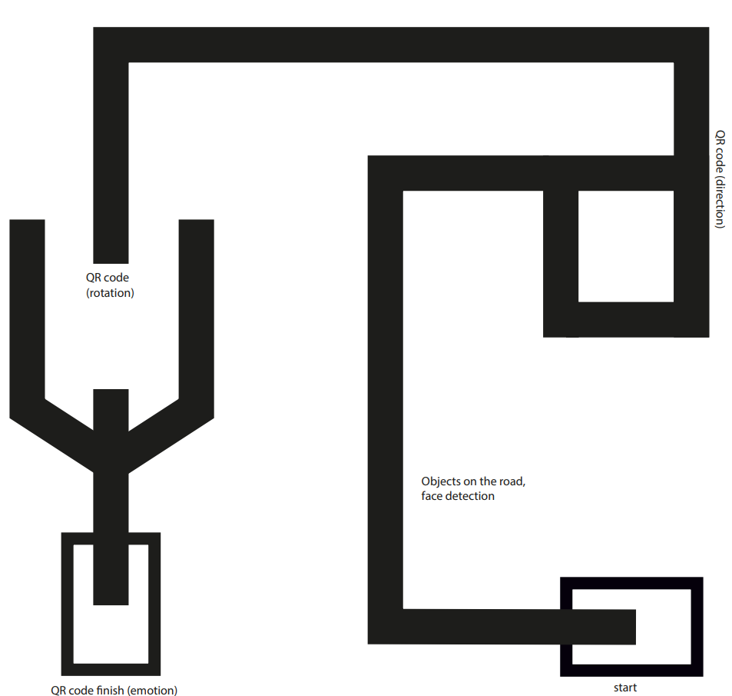
 |  |  |  |  | Gesamt
 |  |  |  |  | % | 94.4 | 0.0 | 5.6 | 100.0

